Riezgos de corrupción prob- imp
3. VALORACIÓN EXCLUSIVA PARA RIESGOS DE CORRUPCIÓN
MATRIZ EVALUACION DE PROBABILIDAD

NIVEL | DESCRIPTOR |  | DESCRIPCIÓN |  |  | FRECUENCIA
5 | Casi seguro |  | Es muy seguro El evento ocurre en la mayoría de las circunstancias. Es muy seguro que se presente |  |  | Se ha presentado más de 1 vez al año.
4 | Probable |  | Es probable Ocurre en la mayoría de los casos |  |  | Se presentó 1 vez en el último año.
3 | Posible |  | Posible Es posible que suceda |  |  | Se presentó 1 vez en los últimos 2 años.
2 | Improbable |  | Improbable El evento puede ocurrir en algún momento |  |  | Se presentó 1 vez en los últimos 5 años.
1 | Rara vez |  | Excepcional Ocurre en excepcionales |  |  | No se ha presentado en los últimos 5 años.

MATRIZ EVALUACION DE IMPACTO

NIVEL | Niveles para calificar el Impacto |  | Impacto (consecuencias) Cualitativo |  |  | Impacto (consecuencias) Cuantitativo
5 | CATASTRÓFICO |  | Consecuencias desastrosas sobre el sector Genera consecuencias desastrosas para la entidad |  |  | N.A
4 | MAYOR |  | Impacto negativo en la Entidad Genera altas consecuencias para la entidad |  |  | N.A
3 | MODERADO |  | Afectación parcial al proceso y a la dependencia Genera medianas consecuencias para la entidad. |  |  | N.A

MATRIZ DE CALIFICACIÓN, EVALUACIÓN Y RESPUESTA A LOS RIESGOS
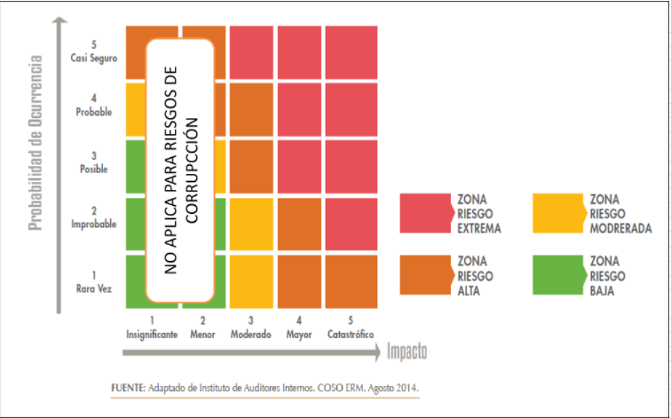

No. | Pregunta Si el riesgo de corrupción se materializa podría…... |  |  |  |  |  |  | RIESGO 1 |  | RIESGO 2 |  | RIESGO 3 |  | RIESGO 4 |  | RIESGO 5 |  | RIESGO 6
 |  |  |  |  |  |  |  | Respuesta |  | Respuesta |  | Respuesta |  | Respuesta |  | Respuesta |  | Respuesta
 |  |  |  |  |  |  |  | SI | NO | SI | NO | SI | NO | SI | NO | SI | NO | SI | NO
1 | ¿Afectar al grupo de funcionarios del proceso?
2 | ¿Afectar el cumplimiento de metas y objetivos de la dependencia?
3 | ¿Afectar el cumplimiento de misión de la Entidad?
4 | ¿Afectar el cumplimiento de la misión del sector al que pertenece la Entidad?
5 | ¿Generar perdida de confianza de la Entidad, afectando su reputación?
6 | ¿Generar perdida de recursos económicos?
7 | ¿Afectar la generación de los productos o la prestación de servicios?
8 | ¿Dar lugar al detrimento de calidad de vida de la comunidad por la perdida del bien o servicios de los recursos públicos?
9 | ¿Generar perdida de información de la Entidad?
10 | ¿Generar intervención de los órganos de control, de la fiscalía, u otros entes?
11 | ¿Dar lugar a procesos sancionatorios?
12 | ¿Dar lugar a procesos disciplinarios?
13 | ¿Dar lugar a procesos fiscales?
14 | ¿Dar lugar a procesos penales?
15 | ¿Generar perdida de credibilidad en el sector?
16 | ¿Ocasionar lesiones físicas o perdida de vidas humanas? Si la respuesta a esta pregunta es afirmativa, el riesgo se considera automáticamente como CATASTROFICO
17 | ¿Afectar la imagen regional?
18 | ¿Afectar la imagen nacional?
19 | ¿Genera daño ambiental?
TOTAL |  |  |  |  |  |  |  | 0 | 0 | 0 | 0 | 0 | 0 | 0 | 0 | 0 | 0 | 0 | 0

 |  | AFIRMATIVAS |  | IMPACTO
RIESGO 1 |  | 0 |  |  | MODERADO |  | Responder afirmativamente de 1 a 5 preguntas
RIESGO 2 |  | 0
RIESGO 3 |  | 0 |  |  | MAYOR |  | Responder afirmativamente de 6 a 11 preguntas
RIESGO 4 |  | 0
RIESGO 5 |  | 0 |  |  | CATASTROFICO |  | Responder afirmativamente de 12 a 18 preguntas
RIESGO 6 |  | 0

Tabla probabilidad
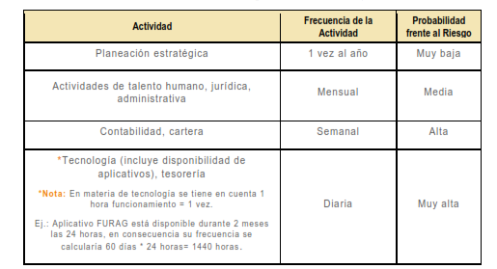
 | Tabla Criterios para definir el nivel de probabilidad

 |  | Frecuencia de la Actividad | Probabilidad
 | Muy Baja | La actividad que conlleva el riesgo se ejecuta como máximos 2 veces por año | 20%
 | Baja | La actividad que conlleva el riesgo se ejecuta de 3 a 24 veces por año | 40%
 | Media | La actividad que conlleva el riesgo se ejecuta de 24 a 500 veces por año | 60%
 | Alta | La actividad que conlleva el riesgo se ejecuta mínimo 500 veces al año y máximo 5000 veces por año | 80%
 | Muy Alta | La actividad que conlleva el riesgo se ejecuta más de 5000 veces por año | 100%

Ejemplo

Graficos
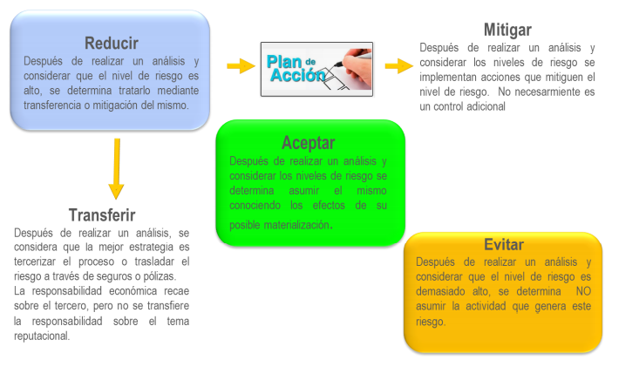
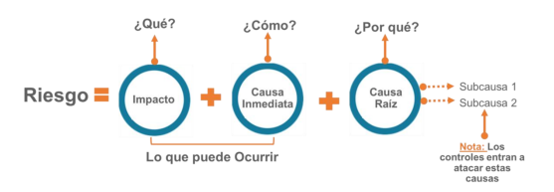
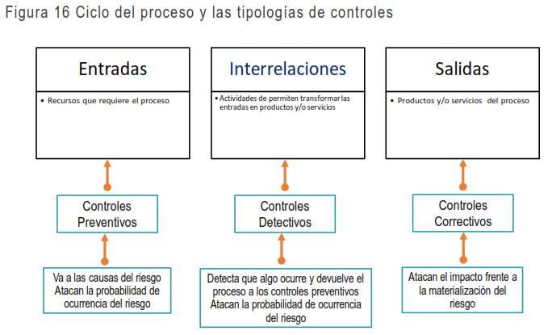
Descripción del riesgo
 | R1 Pérdida de integridad en el Sistema de nómina Software Kactus. |  |  |  |  | "R8 Pérdida de Disponibilidad del sistema de gestión de calidad DARUMA" |  |  | * kactus

 | R2 Pérdida de confidencialidad en la base de datos del Sistema de asistencia y votación de plenaria. |  |  |  |  | R9 Pérdida de Disponibilidad del sistema de gestión de Bienes DINAMICA GERENCIAL

 | R3 Posibilidad de afectación por la pérdida de disponibilidad en el Sistema de asistencia y votación de plenaria, debido a .

 | R4 Probabilidad de afectación por Pérdida de disponibilidad en el Sistema Hominis |  |  |  |  | R10 Pérdida de Disponibilidad del sistema del Firewall e IPS

 | R5 Pérdida de disponibilidad de los Servicios VIRTUALIZACIÓN HYPER-V |  |  |  |  | R11 Pérdida de Disponibilidad del Portal Web
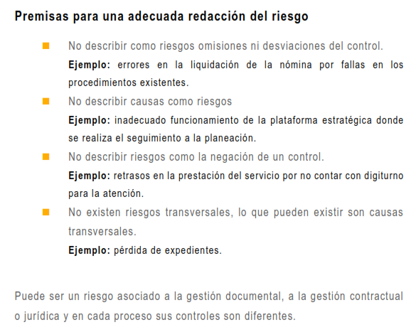
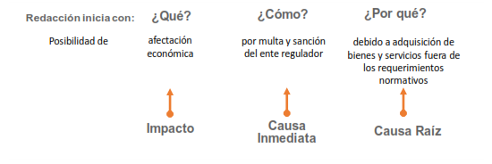
 |  |  |  |  |  | R12 Pérdida de Disponibilidad del servicio de Directorio Activo Se ha habilitado la compatibilidad con lectores de pantalla.
 | R6 Pérdida de integridad de los Servicios VIRTUALIZACIÓN HYPER-V

 |  |  |  |  |  | R13 Pérdida de Disponibilidad del Servidor de Directorio Activo

 | R7 Pérdida de Confidencialidad de los Servicios VIRTUALIZACIÓN HYPER-V
 |  |  |  |  |  | "R13 Pérdida de Disponibilidad del Servidor de Directorio Activo"

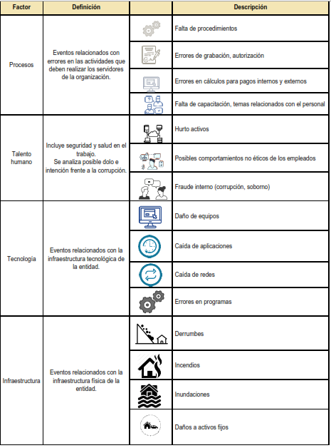
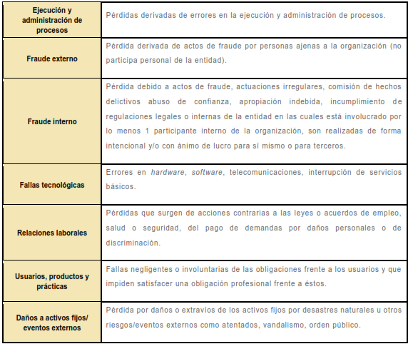
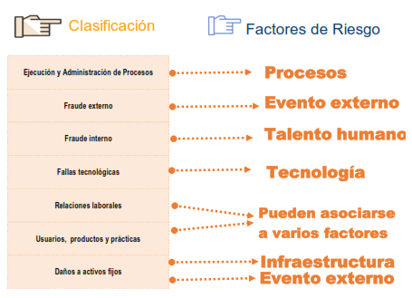
Clasificación del Riesgo
 | R8 Pérdida de Disponibilidad del sistema de gestión de calidad DARUMA | R8 Pérdida de Disponibilidad del sistema de gestión de calidad DARUMA | R8 Pérdida de Disponibilidad del sistema de gestión de calidad DARUMA | R8 Pérdida de Disponibilidad del sistema de gestión de calidad DARUMA | R8 Pérdida de Disponibilidad del sistema de gestión de calidad DARUMA
 |  |  |  |  |  | R13 Pérdida de Disponibilidad del Servidor de Directorio Activo | R13 Pérdida de Disponibilidad del Servidor de Directorio Activo | R13 Pérdida de Disponibilidad del Servidor de Directorio Activo

 |  |  |  |  |  | R14 Pérdida de confidencialidad e integridad de powerfile | R14 Pérdida de confidencialidad e integridad de powerfile | R14 Pérdida de confidencialidad e integridad de powerfile

 | R11 Pérdida de Disponibilidad del Portal Web

 | R12 Pérdida de Disponibilidad del servicio de Directorio Activo

 | R13 Pérdida de Disponibilidad del Servidor de Directorio Activo

 | R14 Pérdida de confidencialidad e integridad de powerfile

Controles
 |  |  |  |  |  |  |  | tratamiento

Amenazas y vulnerabilidades
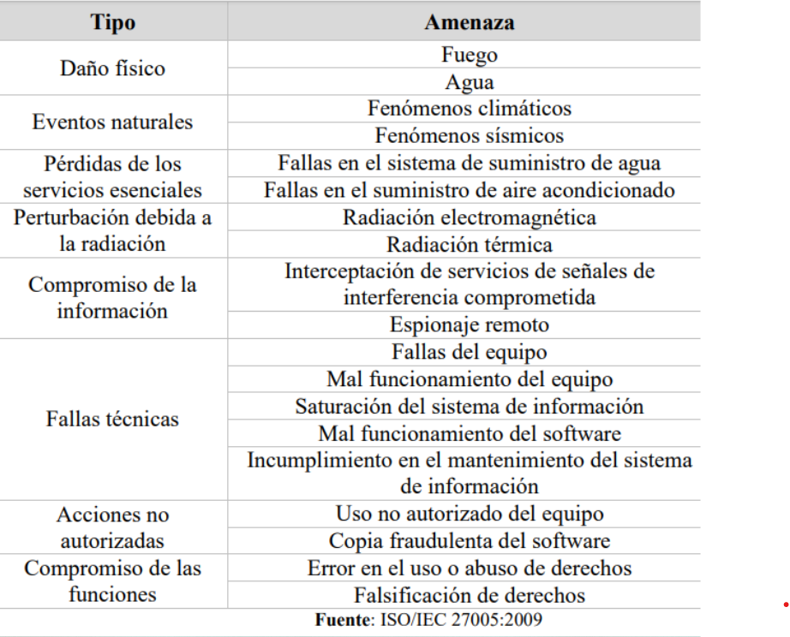
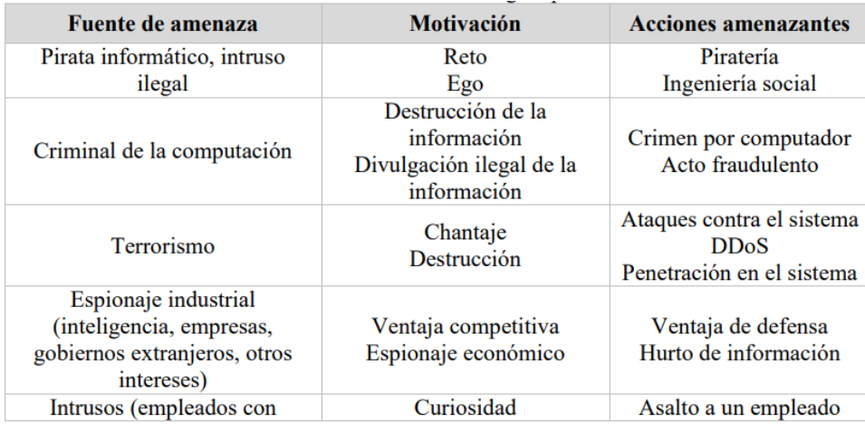

 |  | Tabla de amenazas y vulnerabilidades de acuerdo con el tipo de activo
VULNERABILIDADES
Hardware | Mantenimiento insuficiente | Tipo de activo | Ejemplo de vulnerabilidades | Ejemplo de amenazas
 | Ausencia de esquemas de reemplazo periódico | Hardware | Almacenamiento de medios sin protección | Hurto de medios o documentos
 | Sensibilidad a la radiación electromagnética | Software | Ausencia de parches de seguridad | Abuso de los derechos
 | Susceptibilidad a las variaciones de temperatura (o al polvo y suciedad) | Red | Líneas de comunicación sin protección | Escucha encubierta
 | Almacenamiento sin protección | Información | Falta de controles de acceso físico | Hurto de información
 | Falta de cuidado en la disposición final | Personal | Falta de capacitación en las herramientas | Error en el uso
 | Copia no controlada | Organización | Ausencia de políticas de seguridad | Abuso de los derechos
Software | Ausencia o insuficiencia de pruebas de software
 | Ausencia de terminación de sesión
 | Ausencia de registros de auditoría
 | Asignación errada de los derechos de acceso
 | Interfaz de usuario compleja
 | Ausencia de documentación
 | Fechas incorrectas
 | Ausencia de mecanismos de identificación y autenticación de usuarios
 | Contraseñas sin protección
 | Software nuevo o inmaduro
Red | Ausencia de pruebas de envío o recepción de mensajes
 | Líneas de comunicación sin protección
 | Conexión deficiente de cableado
 | Tráfico sensible sin protección
 | Punto único de falla
Personal | Ausencia del personal
 | Entrenamiento insuficiente
 | Falta de conciencia en seguridad
 | Ausencia de políticas de uso aceptable
 | Trabajo no supervisado de personal externo o de limpieza
Lugar | Uso inadecuado de los controles de acceso al edificio
 | Áreas susceptibles a inundación
 | Red eléctrica inestable
 | Ausencia de protección en puertas o ventanas
Organización Ausencia de procedimiento de registro/retiro de usuarios | Ausencia de proceso para supervisión de derechos de acceso
 | Ausencia de control de los activos que se encuentran fuera de las instalaciones
 | Ausencia de acuerdos de nivel de servicio (ANS o SLA)
 | Ausencia de mecanismos de monitoreo para brechas en la seguridad
 | Ausencia de procedimientos y/o de políticas en general (esto aplica para
 | muchas actividades que la entidad no tenga documentadas y formalizadas como
 | uso aceptable de activos, control de cambios, valoración de riesgos, escritorio y pantalla limpia entre otros)

